Sheet1
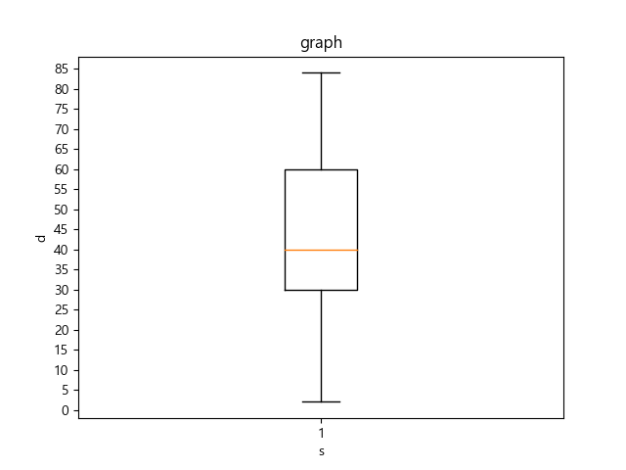
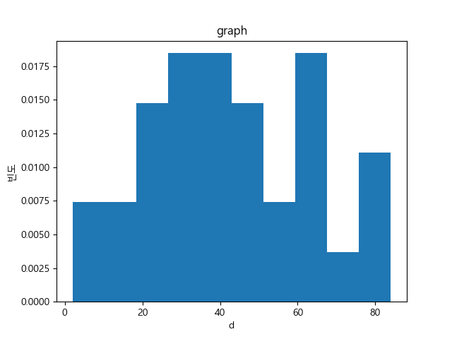
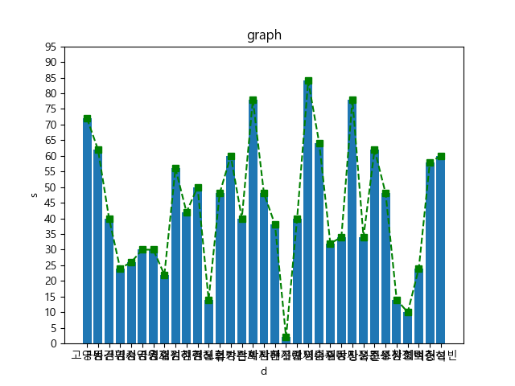

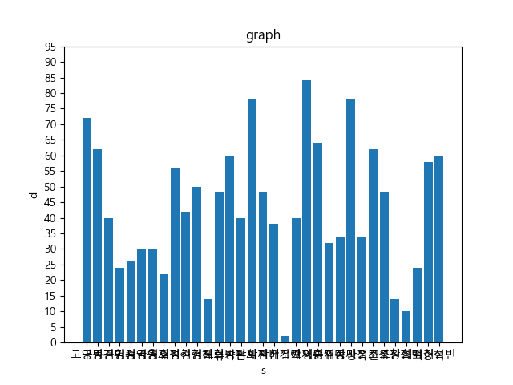
성적 | 학번 | 성명 | 소속 | 교과목 코드 | 분반 | 교과목명 | 평가명 | 비고
72 | 32160163 | 고영민 | 사범 수학교육과 | 404040 | 1 | 정수론 | 중간고사
62 | 32180213 | 구동근 | 사범 수학교육과 | 404040 | 1 | 정수론 | 중간고사
40 | 32180340 | 김건휘 | 사범 수학교육과 | 404040 | 1 | 정수론 | 중간고사
24 | 32180504 | 김명서 | 사범 수학교육과 | 404040 | 1 | 정수론 | 중간고사
26 | 32160781 | 김승국 | 사범 수학교육과 | 404040 | 1 | 정수론 | 중간고사
30 | 32180823 | 김영웅 | 사범 수학교육과 | 404040 | 1 | 정수론 | 중간고사
30 | 32180832 | 김영호 | 사범 수학교육과 | 404040 | 1 | 정수론 | 중간고사
22 | 32180970 | 김재원 | 사범 수학교육과 | 404040 | 1 | 정수론 | 중간고사
56 | 32180982 | 김정선 | 사범 수학교육과 | 404040 | 1 | 정수론 | 중간고사
42 | 32151247 | 김하경 | 사범 수학교육과 | 404040 | 1 | 정수론 | 중간고사
50 | 32132203 | 김현진 | 사범 수학교육과 | 404040 | 1 | 정수론 | 중간고사 | 재수강
14 | 32181277 | 김혜련 | 사범 수학교육과 | 404040 | 1 | 정수론 | 중간고사
48 | 32161410 | 노희성 | 사범 수학교육과 | 404040 | 1 | 정수론 | 중간고사
60 | 32181425 | 류가은 | 사범 수학교육과 | 404040 | 1 | 정수론 | 중간고사
40 | 32181542 | 박건희 | 사범 수학교육과 | 404040 | 1 | 정수론 | 중간고사
78 | 32161677 | 박세진 | 사범 수학교육과 | 404040 | 1 | 정수론 | 중간고사
48 | 32181895 | 박지은 | 사범 수학교육과 | 404040 | 1 | 정수론 | 중간고사
38 | 32181924 | 박찬우 | 사범 수학교육과 | 404040 | 1 | 정수론 | 중간고사
2 | 32182003 | 배기란 | 사범 수학교육과 | 404040 | 1 | 정수론 | 중간고사
40 | 32177352 | 설예지 | 사범 수학교육과 | 404040 | 1 | 정수론 | 중간고사
84 | 32162694 | 오영훈 | 사범 수학교육과 | 404040 | 1 | 정수론 | 중간고사
64 | 32167476 | 이승재 | 사범 수학교육과 | 404040 | 1 | 정수론 | 중간고사
32 | 32177531 | 이주미 | 사범 수학교육과 | 404040 | 1 | 정수론 | 중간고사
34 | 32183769 | 임동민 | 사범 수학교육과 | 404040 | 1 | 정수론 | 중간고사
78 | 32163926 | 장시은 | 사범 수학교육과 | 404040 | 1 | 정수론 | 중간고사
34 | 32183906 | 장욱진 | 사범 수학교육과 | 404040 | 1 | 정수론 | 중간고사
62 | 32164097 | 정문성 | 사범 수학교육과 | 404040 | 1 | 정수론 | 중간고사
48 | 32184332 | 조우창 | 사범 수학교육과 | 404040 | 1 | 정수론 | 중간고사
14 | 32164401 | 조원희 | 사범 수학교육과 | 404040 | 1 | 정수론 | 중간고사
10 | 32177672 | 진정택 | 사범 수학교육과 | 404040 | 1 | 정수론 | 중간고사
24 | 32184559 | 최미진 | 사범 수학교육과 | 404040 | 1 | 정수론 | 중간고사
58 | 32164653 | 최승혁 | 사범 수학교육과 | 404040 | 1 | 정수론 | 중간고사
60 | 32167718 | 허성빈 | 사범 수학교육과 | 404040 | 1 | 정수론 | 중간고사
Number Theory 2019 Middle Term
Mean: | 43.151515152
Median: | 40
Max: | 84
Min: | 2
Standard Deviation: | 20.772760427
Number Theory 2019 Middle Term
Variance: | 431.50757576

